perhit per thn
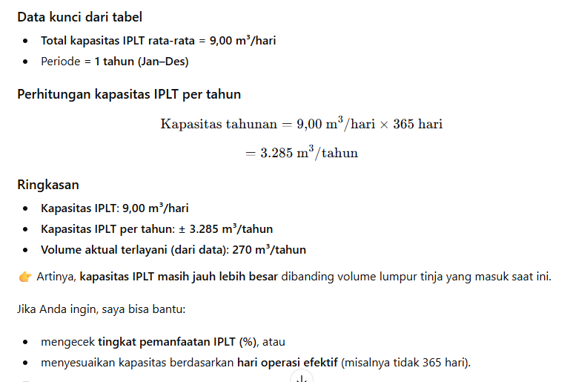
Perhitungan Kapasitas IPLT dari data Penyedotan Januari - Desember 2025
No | Bulan | Jumlah Trip (Kali) | Volume (m3/hari) |  | Kapasitas IPLT (m3/hari)
 |  |  | Total | Rata-Rata
(1) | (2) | (3) | (4) | (5) = 4/3 | (6)
1 | Januari | 4 | 10 | 2.50 | 0.33
2 | Februari | 2 | 10 | 5.00 | 0.33
3 | Maret | 3 | 10 | 3.33 | 0.33
4 | April | 6 | 27 | 4.50 | 0.90
5 | Mei | 6 | 14 | 2.33 | 0.47
6 | Juni | 6 | 13 | 2.17 | 0.43
7 | Juli | 10 | 25 | 2.50 | 0.83
8 | Agustus | 3 | 10 | 3.33 | 0.33
9 | sept | 4 | 24 | 6.00 | 0.80
10 | okt | 5 | 20 | 4.00 | 0.67
11 | Nop | 7 | 64 | 9.14 | 2.13
12 | Des | 11 | 43 | 3.91 | 1.43
 | Total Jan - Des | 67 | 270 | 4.03 | 9.00

